Estadísticas
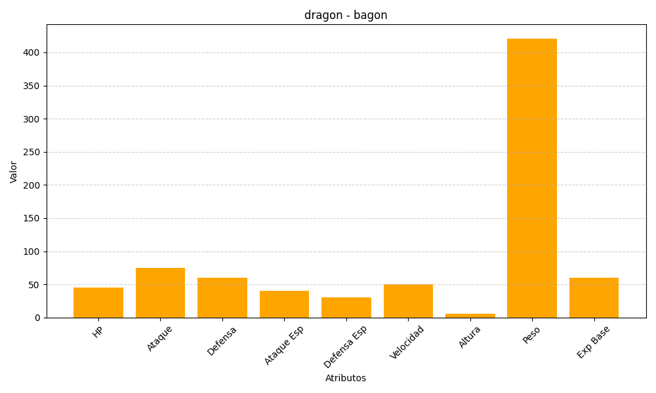
ID | Nombre | Tipo | HP | Ataque | Defensa | Ataque Especial | Defensa Especial | Velocidad | Altura | Peso | Experiencia Base
371 | bagon | dragon | 45 | 75 | 60 | 40 | 30 | 50 | 6 | 421 | 60

